20250224
无 锡 市 汇 源 机 械 科 技 有 限 公 司
报 价 单

客 户： | 北京光华荣昌 |  |  |  |  |  |  |  |  |  |  |  |  |  |  |  | 电话： | 18610116470
联系人： | 刘经理 |  |  |  |  |  |  |  |  |  |  |  |  |  |  |  | 传真：

品名/图号 | 材质 | 材料单价元/kg |  | 产品重量kg | 损耗 | 材料费 | 合模费 | 打砂 | 毛边 | 抛丸 | 打磨 | 机加工 | 清洗烘干 | 电泳 | 喷粉 | 全检包装 | 运输 | 管理费 | 利润 | 合计/未税 | 模腔数 | 模具费&工装（含税） | 备注
REM0010618 | LM6 | 18.58 | 0.26 | 0.28 | 5% | 5.46 | 2.50 | 0.30 | 0.30 | 0.10 |  | 0.20 | 0.30 |  |  | 0.50 | 0.40 | 0.30 |  | 10.36 | 500T/1+1 | 138000 |  | 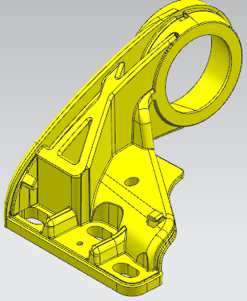 | 4.813256
REM0010641 | LM6 | 18.58 | 0.26 | 0.28 | 5% | 5.46 | 2.50 | 0.30 | 0.30 | 0.10 |  | 0.20 | 0.30 |  |  | 0.50 | 0.40 | 0.30 |  | 10.36 |  |  |  |  | 4.813256 |  | 0.9292
RSM0010119 | LM6 | 18.58 | 0.095 | 0.1 | 5% | 1.95 | 1.50 | 0.20 | 0.30 |  |  |  |  |  |  | 0.30 | 0.20 | 0.13 |  | 4.58 | 300T/一出二 | ￥62,000 |  |  | 1.76548 |  | 后续按照实际重量结算
1.报价有效期30天。 |  |  |  |  |  |  |  |  |  |  |  |  |  |  |  |  |  |  |  | 25元
2.原材料价格上下浮动5%，产品价格作相应调整。 |  |  |  |  |  |  |  |  |  |  |  |  |  |  |  |  |  |  |  |  |  |  |  |  | 11.4
 |  |  |  |  |  |  |  |  |  |  |  |  |  |  |  |  |  |  |  |  |  |  |  |  | 12.88
 |  |  |  |  |  |  |  |  |  |  |  |  |  |  |  |  |  |  |  |  |  |  |  |  | 1.48 | 23.52
 |  |  |  |  |  |  |  |  |  |  |  |  |  |  |  |  | 报价人： | 蔡 鑫

 |  |  |  |  |  |  |  |  |  |  |  |  |  |  |  |  | 日 期: | 2025-02-24

 |  |  |  |  |  |  |  |  |  |  |  |  |  |  |  |  | 电 话： | 15850235852 |  |  |  |  |  |  | 0.66
 |  |  |  |  |  |  |  |  |  |  |  |  |  |  |  |  |  |  |  |  |  |  |  |  | 0.61 | 0.9292

